Руководство к запонению
Руководство по заполнению Формы по государственным (муниципальным) образовательным организациям, реализующим программы общего и/или среднего профессионального образования
1. Поля в столбцах A, E, F, G, H, I, J, K – заполняются значениями из выпадающего списка.
4. В поле «Субъект Российской Федерации» из выпадающего списка выбирается наименование Субъекта, по которому вносятся данные.
6. В поле «Муниципальное образование» из выпадающего списка выбирается название муниципального образования, в котором находится объект внесения данных. Если найти наименование необходимого муниципального образования не получается, его название в выпадающем списке можно найти спользуя функцию поиск на листе "Муниципальное деление"
7. В поле «Вид муниципального образования» из выпадающего списка выбирается вид муниципального образования, в котором находится объект внесения данных. В данном поле возможен ввод только трёх типов муниципальных образований – Городской округ, Муниципальный район и Город Федерального значения. Значение данного поля должно строго соответствовать типу значения, указанного в поле «Муниципальное образование».
8. В поле «Наименование населенного пункта» вводится только название населенного пункта, в котором расположен объект внесения данных. Название вводится в соответствии с названием в ФИАС без указания типа населенного пункта (г., с., пос. и т.д.) тип населенного пункта выбирается из выпадающего списка в поле «Тип населенного пункта». Если в выпадающем списке необходимый тип населенного пункта отсутствует, можно дополнить им выпадающий список на листе "Help" в столбец с соответствующим названием. Пример: ПРАВИЛЬНО: Моряковский затон. НЕПРАВИЛЬНО: с. Моряковка / с. Моряковский затон:

9. В поле «Адрес учреждения» вводится вручную адрес объекта внесения данных. в соответствии с формой представления адреса ФИАС строго в следующем порядке, в именительном падеже, через запятую:
 | a) Субъект РФ, b) Муниципальный район/городской округ, с) Населенный пункт, d) Элемент планировочной инфраструктуры (напр. Садовое товарищество), e) Улица, f) Номер здания/сооружения.
Почтовый индекс и Наименование государства не вводятся, адрес начинается только с названия субъекта РФ. Каждое слово и аббревиатура отделены от других слов пробелами. Каждый элемент адреса отделяется от предыдущего запятыми. Тип населенного пункта всегда указывается перед его названием. Пример представления адреса: Томская обл., Томский р-н, с. Моряковский Затон, ул. Советская, 3. В случае расхождения юридического адреса и фактического необходимо указывать именно фактический адрес учреждения, т.к. Адрес необходим прежде всего для определения точки подключения услуги доступа в сеть Интернет. Ниже представлен перечень сокращений, используемый при формировании адреса учреждения:

 | I. Наименование адресного объекта, используемое при заполнении сведений о районе (улусе и т.п.)
 |  | Полное наименование | Сокращенное наименование
 |  | Район | р-н
 |  | Территория | тер.
 |  | Улус | у.

 | II. Наименование адресного объекта, используемое при заполнении сведений о городе (волости и т.д.)
 |  | Полное наименование | Сокращенное наименование
 |  | Волость | волость
 |  | Город | г.
 |  | Дачный поселок | дп
 |  | Массив | массив
 |  | Почтовое отделение | п/о
 |  | Поселок городского типа | пгт.
 |  | Рабочий поселок | рп.
 |  | Сельская администрация | с/а
 |  | Сельский округ | с/о
 |  | Сельское поселение | с/п
 |  | Сельсовет | с/с
 |  | Территория | тер.

 | III. Наименование адресного объекта, используемое при заполнении сведений о населенном пункте (селе и т.д.)
 |  | Полное наименование | Сокращенное наименование
 |  | Аал | аал
 |  | Автодорога | автодорога
 |  | Арбан | арбан
 |  | Аул | аул
 |  | Волость | волость
 |  | Выселки(ок) | высел
 |  | Город | г.
 |  | Городок | городок
 |  | Деревня | д.
 |  | Дачный поселок | дп.
 |  | Железнодорожная будка | ж/д_будка
 |  | Железнодорожная казарма | ж/д_казарм
 |  | Ж/д останов, (обгонный) пункт | ж/д_оп
 |  | Железнодорожная платформа | ж/д_платф
 |  | Железнодорожный пост | ж/д_пост
 |  | Железнодорожный разъезд | ж/д_рзд
 |  | Железнодорожная станция | ж/д_ст
 |  | Жилой район | жилрайон
 |  | Заимка | заимка
 |  | Казарма | казарма
 |  | Квартал | кв-л
 |  | Кордон | кордон
 |  | Курортный поселок | кп.
 |  | Леспромхоз | лпх.
 |  | Местечко | м.
 |  | Микрорайон | мкр
 |  | Населенный пункт | нп
 |  | Остров | остров
 |  | Поселок | п.
 |  | Почтовое отделение | п/о
 |  | Планировочный район | п/р
 |  | Поселок и (при) станция(и) | п/ст
 |  | Поселок городского типа | пгт.
 |  | Погост | погост
 |  | Починок | починок
 |  | Промышленная зона | промзона
 |  | Разъезд | рзд.
 |  | Рабочий поселок | рп.
 |  | Село | с.
 |  | Слобода | сл.
 |  | Садовое некоммерческое товарищество | снт.
 |  | Станция | ст.
 |  | Станица | ст-ца
 |  | Территория | тер.
 |  | Улус | у.
 |  | Хутор | х.

 | IV. Наименование адресного объекта, используемое при заполнении сведений об улице (проспекте и т.д.)
 |  | Полное наименование | Сокращенное наименование
 |  | Аал | аал
 |  | Аллея | аллея
 |  | Аул | аул
 |  | Бульвар | б-р
 |  | Вал | вал
 |  | Въезд | въезд
 |  | Выселки(ок) | высел
 |  | Городок | городок
 |  | Гаражно-строительный кооператив | гск
 |  | Деревня | д.
 |  | Дорога | дор.
 |  | Железнодорожная будка | ж/д будка
 |  | Железнодорожная казарма | ж/д казарм.
 |  | Ж/д останов, (обгонный) пункт | ж/д оп.
 |  | Железнодорожная платформа | ж/д платф.
 |  | Железнодорожный пост | ж/д_пост
 |  | Железнодорожный разъезд | ж/д рзд.
 |  | Железнодорожная станция | ж/д ст.
 |  | Животноводческая точка | жт.
 |  | Заезд | заезд
 |  | Казарма | казарма
 |  | Канал | канал
 |  | Квартал | кв-л
 |  | Километр | км
 |  | Коса | коса
 |  | Линия | линия
 |  | Леспромхоз | лпх
 |  | Местечко | м.
 |  | Микрорайон | мкр.
 |  | Мост | мост
 |  | Набережная | наб.
 |  | Населенный пункт | нп
 |  | Остров | остров
 |  | Поселок | п.
 |  | Почтовое отделение | п/о
 |  | Планировочный район | п/р
 |  | Поселок и (при) станция(и) | п/ст
 |  | Парк | парк
 |  | Переулок | пер.
 |  | Переезд | переезд
 |  | Площадь | пл.
 |  | Платформа | платф.
 |  | Площадка | пл-ка
 |  | Полустанок | полустанок
 |  | Проспект | пр-кт
 |  | Проезд | проезд
 |  | Просек | просек
 |  | Проселок | проселок
 |  | Проток | проток
 |  | Проулок | проулок
 |  | Разъезд | рзд.
 |  | Ряды | ряды
 |  | Село | с.
 |  | Сад | сад
 |  | Сквер | сквер
 |  | Слобода | сл.
 |  | Садовое некоммерческое товарищество | снт.
 |  | Станция | Ст.
 |  | Строение | стр.
 |  | Территория | тер.
 |  | Тракт | тракт
 |  | Тупик | туп.
 |  | Улица | ул.
 |  | Участок | уч-к
 |  | Ферма | ферма
 |  | Хутор | х.
 |  | Шоссе | ш.

 | V. Наименование адресного объекта, используемое при заполнении сведений о здании (доме и т.п.)
 |  | Полное наименование | Сокращенное наименование
 |  | Дом | не указывается
 |  | Корпус | корп.
 |  | Строение | стр.
 |  | Литер | лит.

10. В поле «Координаты СЗО в системе координат WGS 84 (десятичные)» вводятся координаты в десятичной форме раздельно в два субполя: «Широта» и «Долгота». Во вносимых в таблицу значениях широты и долготы, число знаков после запятой должно быть не менее 6. Данные берутся из картографических систем maps.yandex.ru maps.google.com либо их аналогов. Ниже на примере показано получение координат для любой произвольной точки в системе maps.yandex.ru:
 | Шаг 1: Навести курсор на учреждение на карте, либо, в случае отсутствия учреждения на карте на приблизительное место его расположения. Возле курсора появится всплывающее меню:
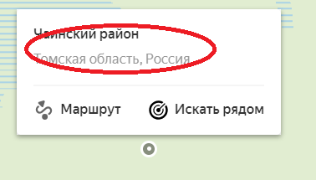

 |  | Рис. 1
 | Шаг 2: навести курсор на область выпадающего меню обведенную красным на рисунке 1 и кликнуть по тексту, выведенному в данной области., после чего на инструментальной панели слева от карты появится название выделенной точки и ее координаты (на Рисунке 2 обведены красным):
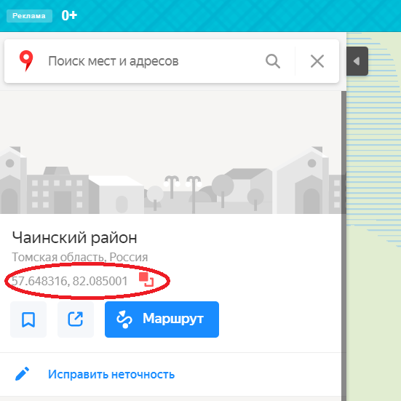

 |  | Рис. 2
 | Шаг 3: навести курсор на координаты (на рисунке 2 обведены красным. Первое число – широта. Второе число - Долгота) после чего справа от координат появится символ копирования (2 квадрата с взаимным нахлестом)
 | Шаг 4: кликнуть мышью по координатам, после чего координаты сохранятся в буфере обмена. После чего необходимо будет внести два значения координат в соответствующие поля «Широта» и «Долгота», заменив точку в качестве разделителя разрядов на запятую, пример результата ниже:
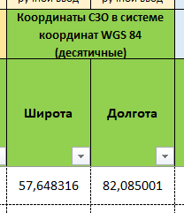

12. В поле «Тип учреждения» Выпадающим списком выбирается одно из двух значений: Организация общего образования, либо СПО (для учреждений среднеспециального образования)
13. В поле «Полное наименование учреждения» вводится полное наименование учреждения без использования каких-либо аббревиатур, в том числе и общеупотребимых, таких как МОУ, МБОУ, СОШ и т.д. В случае если учреждение названо в чью-либо честь, слово «имени» пишется полностью, без сокращения. Имя и отчество человека, в честь которого названо учреждение необходимо указывать инициалами, перед фамилией, например: имени И.С. Черных
14. В поле «Номер учреждения в ФИАС» вводится номер учреждения в системе ФИАС. В случае, если учреждение в ФИАС отсутствует необходимо указать значение: «нет данных»
15. В поле «Тип подключения» указать тип подключения самого учреждения, не типы для подключения устройств в самом учреждении, а именно как оно подключено. Типы выбираются из выпадающего списка. Тип подключения можно уточнить у провайдера, предоставляющего учреждению доступ в сеть Интернет.
16. В поле «Скорость подключения (сущ.), Мбит/с» указать в Мбит/с скорость Downlink для канала передачи данных по которому подключено учреждение.
17. В поле «Провайдер» указать юридическое наименования провайдера, предоставляющего услугу доступа в сеть Интернет для учреждения. Если в выпадающем списке необходимое наименование провайдера отсутствует, можно дополнить им выпадающий список на листе "Help" в столбец с соответствующим названием.
19. В поле «Оценка потребности Субъектом РФ/ФОИВ» выставляются значения:
 | • «Подключение» в том случае, если учреждение не имеет доступа в сеть Интернет, • «Увеличение скорости» в том случае, если учреждение подключено к сети Интернет, но значение скорости из поля «Скорость подключения (сущ.), Мбит/с» меньше значения скорости из поля «Скорость подключения (треб.), Мбит/с» • «Не требуется» в том случае, если учреждение подключено к сети Интернет и значение скорости из поля «Скорость подключения (сущ.), Мбит/с» больше либо равно значению скорости из поля «Скорость подключения (треб.), Мбит/с»

